关系图
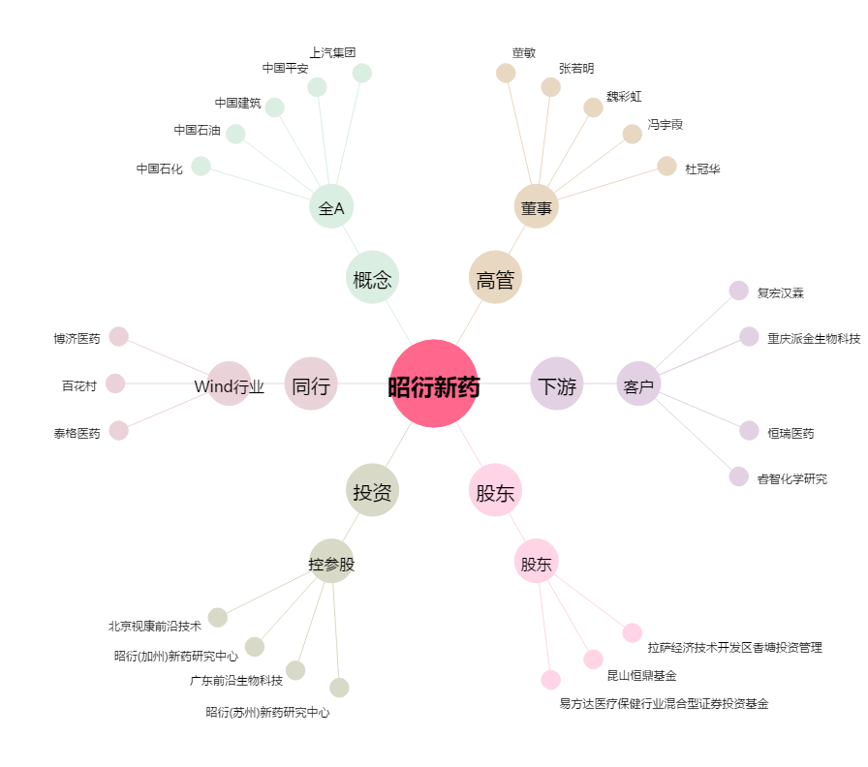
昭衍新药[603127.SH] - 关系概览图

